Certificación
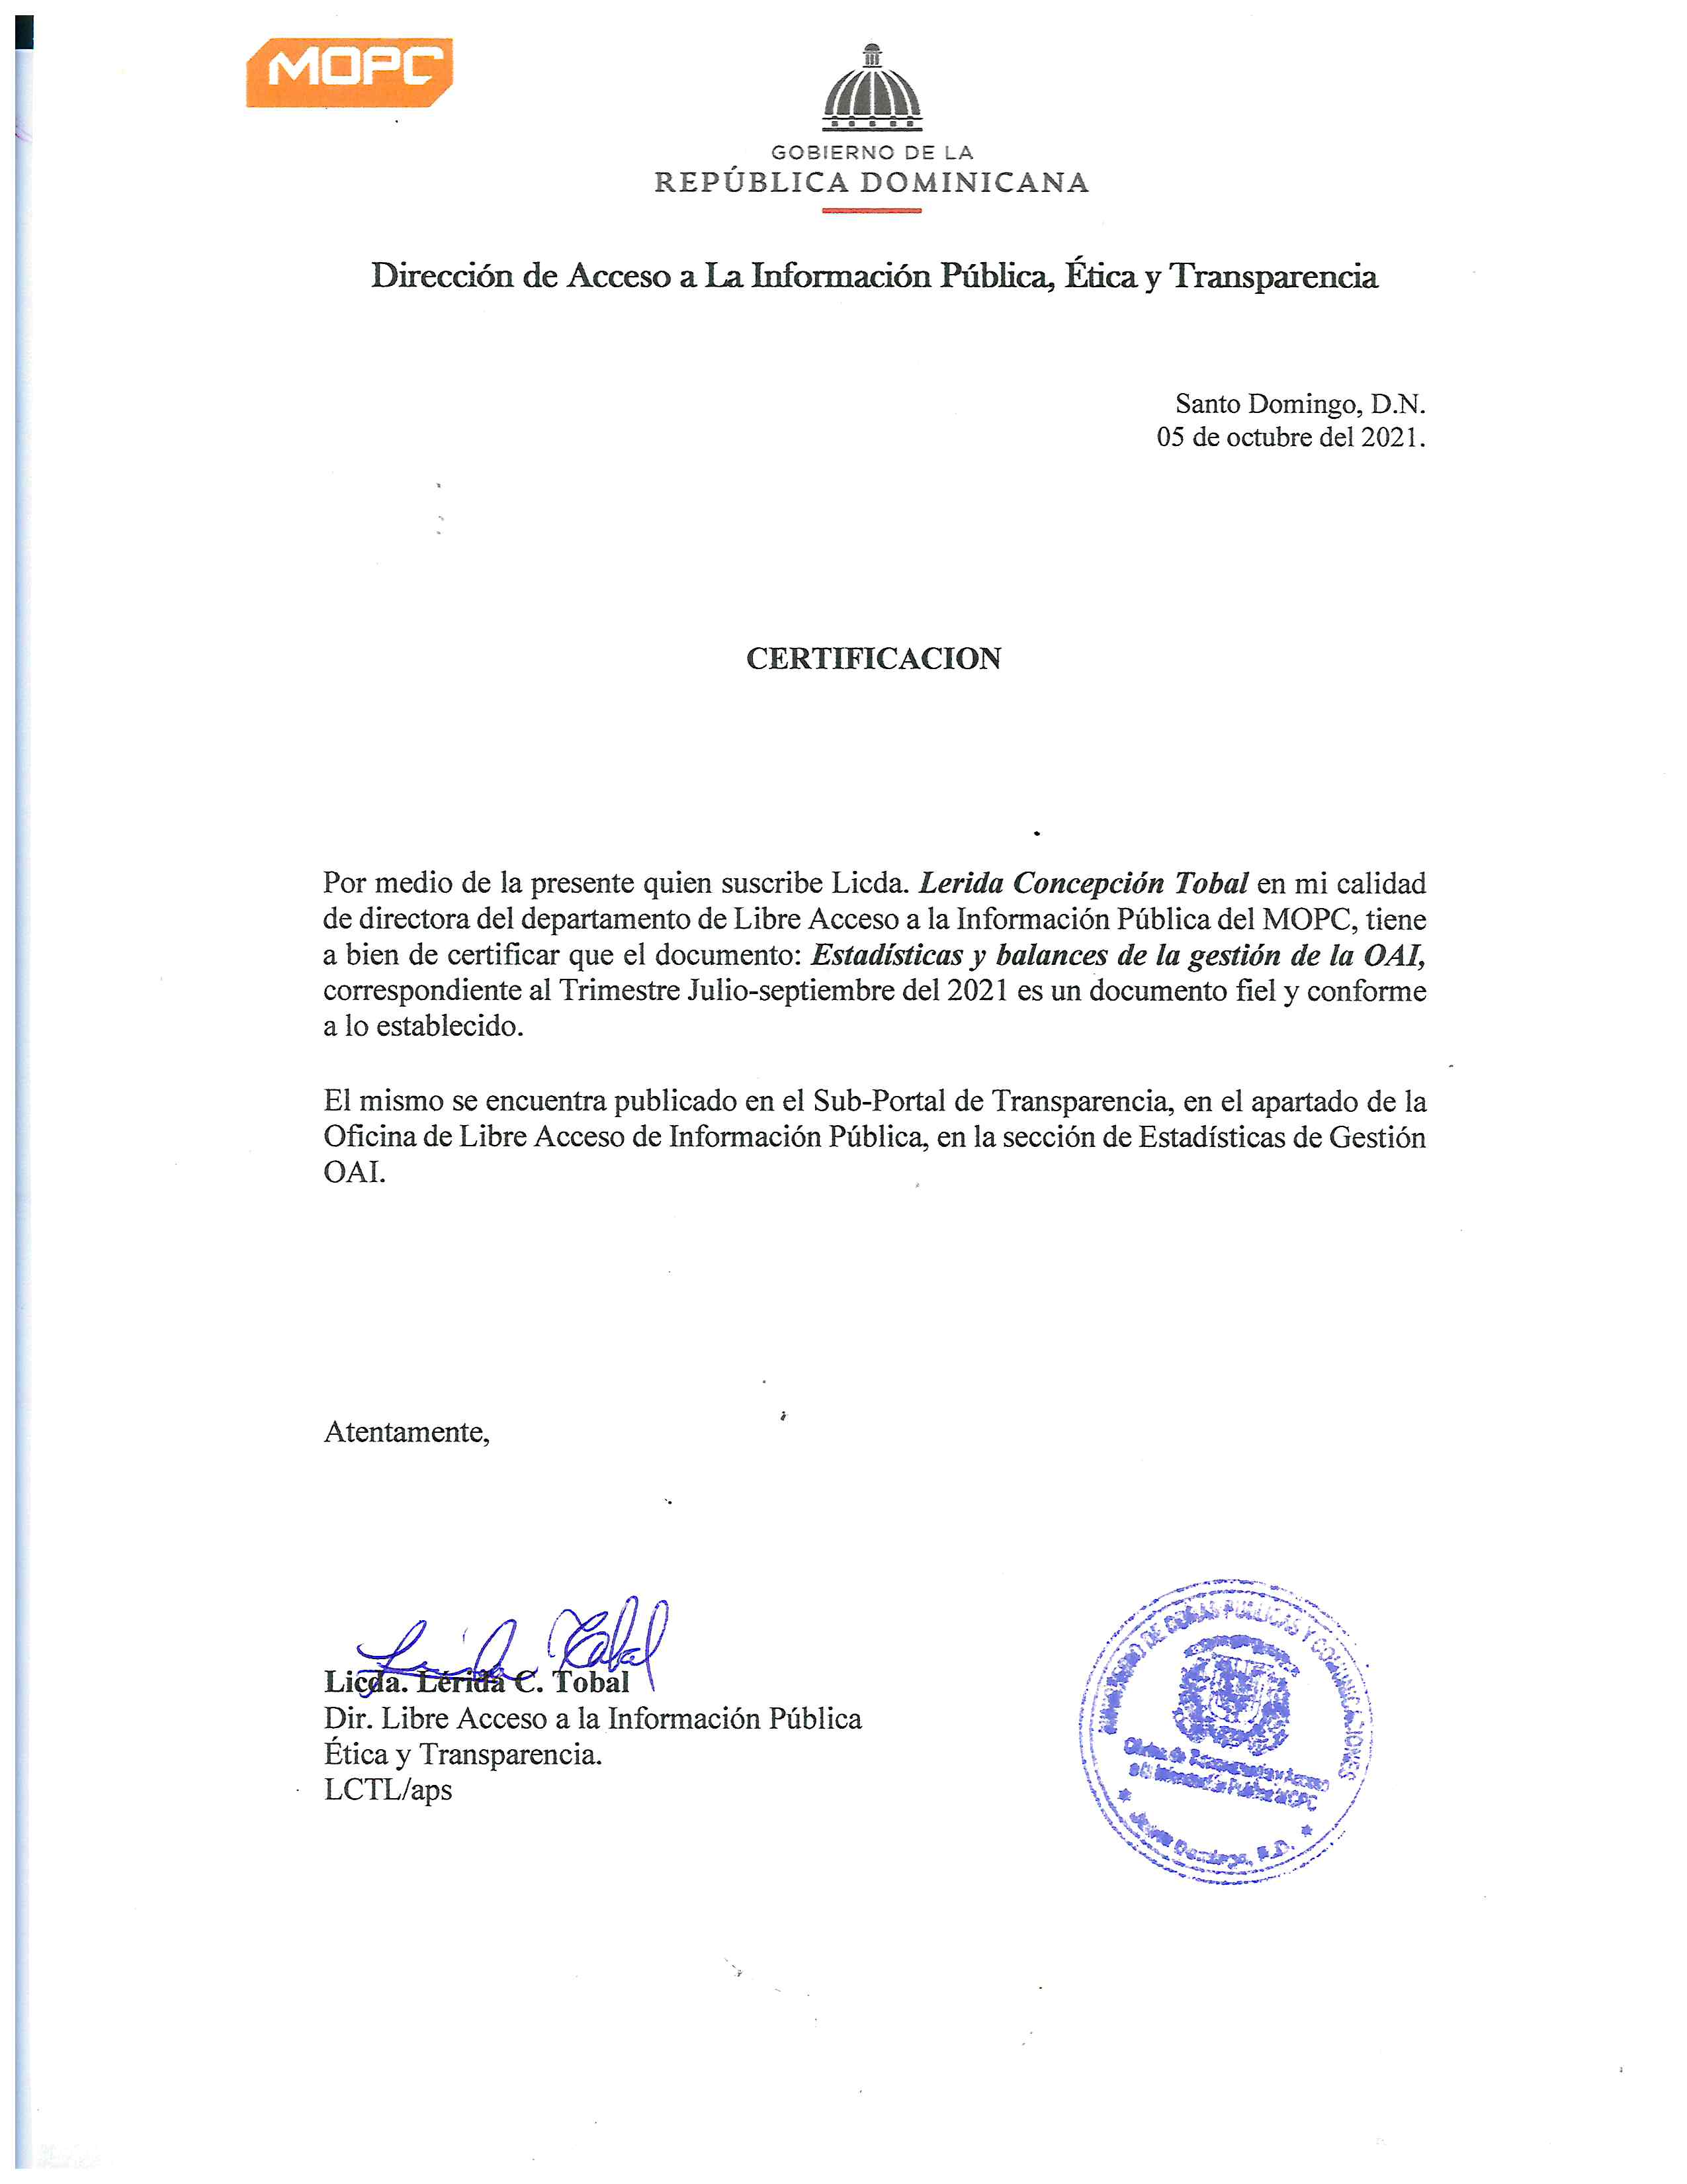

Tabla Estadistica


Ministerio de Obras Públicas y Comunicaciones
Direccion de Libre Acceso a la Información Pública

Estadisticas solicitudes recibidas OAI
JULIO - SEPTIEMBRE 2021

 |  |  | Respuesta
 |  |  | Resueltas |  | Rechazadas
Medio de solicitud | Recibidas | Pendientes | < 5 dias | 5 dias > | < 5 dias | 5 dias >
Solicitud Fisica | 0 | 0 | 0 | 0 | 0 | 0
PORTAL SAIP | 119 | 45 | 36 | 32 | 2 | 4
Sistema 311 | 0 | 0 | 0 | 0 | 0 | 0
Otros | 0 | 0 | 0 | 0 | 0 | 0
Total | 119 | 45 | 36 | 32 | 2 | 4

GraficoSolicitudes Jul-Sep 2021
Ministerio de Obras Públicas y Comunicaciones
Direccion de Libre Acceso a la Información Pública
Estadisticas solicitudes recibidas OAI
JULIO - SEPTIEMBRE 2021
 | Física | PORTAL SAIP | 311 | Otras
Recibidas | 0 | 119 | 0 | 0
Pendientes | 0 | 45 | 0 | 0
Resueltas < 5 días | 0 | 36 | 0 | 0
Resueltas > 5 días | 0 | 32 | 0 | 0
Rechazadas < 5 días | 0 | 2 | 0 | 0
Rechazadas > 5 días | 0 | 4 | 0 | 0

